List1
Vyhláška č. 257/2009 Sb.

ze dne 5. srpna 2009

o používání sedimentů na zemědělské půdě
ve znění vyhlášky č. 93/2023 Sb.a č.483/2025 Sb.

Ministerstvo zemědělství a Ministerstvo životního prostředí stanoví podle § 9 odst. 10 zákona č. 156/1998 Sb., o hnojivech, pomocných půdních látkách, pomocných rostlinných přípravcích a substrátech a o agrochemickém zkoušení zemědělských půd (zákon o hnojivech), ve znění zákona č. 9/2009 Sb.:

§ 1
Předmět úpravy
Tato vyhláška stanoví podmínky a způsob používání sedimentů na zemědělské půdě, způsob vedení evidence o použití sedimentů, způsob hlášení o používání sedimentů, limitní hodnoty rizikových prvků a rizikových látek v sedimentu a v půdě, na kterou má být použit, požadavky na další fyzikálně-chemické a biologické vlastnosti sedimentu a postupy rozboru sedimentů a půdy, včetně metod odběru vzorků.
§ 2
Limitní hodnoty rizikových prvků a rizikových látek v sedimentu a v půdě, na kterou má být použit, a biologické vlastnosti sedimentu
(1) Limitní hodnoty rizikových prvků a rizikových látek v sedimentu jsou stanoveny v příloze č. 1 k této vyhlášce. Limitní hodnoty jsou stanoveny při použití postupů podle určených norem (§ 4 odst. 1 a 2) publikovaných ve Věstníku Úřadu pro technickou normalizaci, metrologii a státní zkušebnictví. Určenou normou se rozumí česká technická norma, další technická norma nebo technický dokument mezinárodních, popřípadě zahraničních organizací nebo jiný technický dokument obsahující podrobnější technické požadavky, určené a oznámené k této vyhlášce podle zákona o technických požadavcích na výrobky1) (dále jen „určená norma“). Dodržení limitních hodnot se prokazuje protokolem o výsledcích analýz vzorků sedimentu a průvodním listem odběru vzorků sedimentu. Vzor formuláře průvodního listu odběru vzorků sedimentu je uveden v příloze č. 2 k této vyhlášce.
(2) Limitní hodnoty rizikových prvků a rizikových látek v půdě, na kterou má být sediment použit, jsou stanoveny v příloze č. 1 vyhlášky o stanovení podrobností ochrany kvality zemědělské půdy5) s tím, že seznam povinně sledovaných rizikových prvků a rizikových látek je uveden v příloze č. 3 k této vyhlášce. Limitní hodnoty jsou stanoveny při použití postupů podle určených norem (§ 4 odst. 1 a 2) publikovaných ve Věstníku Úřadu pro technickou normalizaci, metrologii a státní zkušebnictví. Dodržení limitních hodnot se prokazuje protokolem o výsledcích analýz vzorků půd a průvodním listem odběru vzorků půdy. Vzor formuláře průvodního listu odběru vzorků půdy je uveden v příloze č. 2 k této vyhlášce.
(3) Limitní hodnoty rizikových prvků v půdě nejsou stanoveny pro půdy na substrátech s geogenně podmíněnými extrémními obsahy některých rizikových prvků.
(4) V případech, kdy je vzhledem k specifickým místním podmínkám podezření z kontaminace sedimentu jinými rizikovými prvky nebo rizikovými látkami, než které jsou uvedeny v příloze č. 1 k této vyhlášce, a to v koncentracích, které by mohly vést k poškození fyzikálních, chemických nebo biologických vlastností zemědělské půdy [§ 9 odst. 2 písm. c) zákona o hnojivech], se postupuje podle zákona o ochraně zemědělského půdního fondu2). Biologické vlastnosti sedimentu a půdy a kontaminace sedimentu patogenními činiteli se zjišťují ekotoxikologickými testy a sledováním indikátorových mikroorganismů podle přílohy č. 4 k této vyhlášce.
§ 3
Podmínky a způsob používání sedimentů na zemědělské půdě
Na zemědělské půdě lze používat sedimenty, pokud
a) hodnoty koncentrací rizikových prvků a rizikových látek v nich obsažených nepřesahují limitní hodnoty stanovené v příloze č. 1 k této vyhlášce; při hodnocení obsahů prvků a látek je nutné od výsledku uvedeného v protokolu o výsledcích odečíst hodnotu odpovídající uvedené nejistotě měření,
b) koncentrace rizikových prvků a rizikových látek v půdě nepřesahují preventivní hodnoty uvedené v příloze č. 1 k vyhlášce o stanovení podrobností ochrany kvality zemědělské půdy5), jejich seznam je uveden v příloze č. 3 k této vyhlášce; při hodnocení obsahů prvků a látek je nutné od výsledku uvedeného v protokolu o výsledcích odečíst hodnotu odpovídající uvedené nejistotě měření,
c) hodnoty koncentrací rizikových prvků a rizikových látek v nich obsažených nepřesahují limitní hodnoty stanovené v příloze č. 1 k vyhlášce o stanovení podrobností ochrany kvality zemědělské půdy5), přičemž limitní hodnoty pro rizikové prvky a látky podle písmene b) se nepoužijí; při hodnocení obsahu prvků a látek je nutné od výsledku uvedeného v protokolu o výsledcích odečíst hodnotu odpovídající uvedené nejistotě měření,
d) hodnoty koncentrací rizikových prvků a rizikových látek v nich obsažených překračují limitní hodnoty stanovené v příloze č. 1 k této vyhlášce, ale nedosahují hodnot rizikových prvků v půdě na substrátech s geogenně podmíněnými zvýšenými obsahy některých rizikových prvků; při hodnocení obsahů prvků a látek je nutné od výsledku uvedeného v protokolu o výsledcích odečíst hodnotu odpovídající uvedené nejistotě měření,
e) nedojde ke zhoršení fyzikálních, chemických nebo biologických vlastností půdy, na kterou jsou vytěžené sedimenty použity, a výše obsahu skeletu v sedimentu splňuje limitní hodnoty uvedené v příloze č. 1 k této vyhlášce,
f) je dodržena maximální aplikační dávka sedimentu stanovená v příloze č. 5 k této vyhlášce při dodržení podmínky, že sediment je odvodněný a jeho použití nezhorší vodní režim půdy; maximální aplikační dávka nesmí být překročena v průběhu 10 let; maximální aplikační dávku sedimentu lze zvýšit v odůvodněných případech na základě odborného posudku, například při potřebě vylehčení půdy nebo dodání vyššího množství jílnatých částic,
g) stanovená dávka sedimentu je na pozemek používána v navazujících agrotechnických operacích a v souvislém časovém období za příznivých fyzikálních a vlhkostních podmínek, rovnoměrně po ploše pozemku, v maximální výšce vrstvy použitého sedimentu do 15 cm; v případě menší hloubky orničního horizontu než 30 cm musí být dodržen poměr použitého sedimentu k ornici 1 : 2; hloubka ornice se hodnotí podle pátého číselného znaku bonitovaných půdně ekologických jednotek,
h) jsou zapraveny do půdy do 30 dnů od jejich rozprostření,
i) doba od posledního použití sedimentu na daný pozemek je minimálně 5 let; v případě použití sedimentu z loviště rybníka, jímž je oblast pravidelného výlovu, nebo sedimentu, který prokazatelně z loviště pochází a je po výlovu nahromaděný například v rybniční stoce pod spodní výpustí rybníka, v záchytných lagunách nebo geotextilních vacích, je možné jej aplikovat na schválené pozemky opakovaně po dobu 5 let od vydání souhlasu k použití sedimentů tak, aby v průběhu 10 let nebyla překročena maximální povolená aplikační dávka stanovená v příloze č. 5 k této vyhlášce, přičemž
1. dodržení limitních hodnot je prokázáno jedním výsledkovým protokolem a jedním průvodním listem odběru vzorků,
2. na toto období může být vydán jeden souhlas vlastníka nebo oprávněného uživatele pozemku a současně jedno stanovisko úřadu, a
3. v tomto období nesmí dojít k žádné havarijní události nebo takové změně v příslušném povodí, která by mohla mít vliv na kvalitu sedimentu,
j) doba od posledního použití upraveného kalu8) na daný pozemek je delší než 1 rok,
k) ekotoxikologické testy uložené podle zákona o ochraně zemědělského půdního fondu2) neprokáží kontaminaci sedimentu, pokud byly tyto testy uloženy, v rozsahu přílohy č. 4 k této vyhlášce, a
l) sledování indikátorových mikroorganismů neprokáže kontaminaci sedimentu patogenními činiteli, pokud bylo toto sledování provedeno.
§ 4
Postupy rozboru sedimentů a půdy a metody odběru vzorků sedimentu a půdy
(1) Analytické rozbory sedimentů a půdy se provádějí v akreditovaných laboratořích nebo jiných odborných pracovištích, které mají posouzený systém kvality podle určené normy3) pro stanovené ukazatele. Použijí se postupy rozboru a testování sedimentů a půdy podle určených norem nebo jiné ověřené a validované postupy.
(2) Odběry vzorků sedimentu se provádějí ze dna napuštěných vodních nádrží, zejména rybníků, koryt vodních toků, koryt ostatních vodních linií, zejména náhonů a přivaděčů, melioračních kanálů a staveb k vodohospodářským melioracím pozemků. Odběry vzorků z loviště rybníku se mohou provést ze sedimentů nahromaděných přímo v lovišti, v korytě vodního toku nebo na pozemku ostatní vodní linie pod vodní nádrží, v rybniční stoce, záchytných lagunách nebo geotextilních vacích. V odůvodněných případech je možné odebrat vzorky z mezideponií sedimentů. Odběry vzorků sedimentů provádějí osoby způsobilé ke vzorkování odpadu podle zákona o odpadech6) nebo akreditovaná zkušební laboratoř nebo akreditované odborné pracoviště podle normy ČSN EN ISO/IEC 17025 Všeobecné požadavky na kompetenci zkušebních a kalibračních laboratoří, odběry vzorků sedimentů se provádí podle určených norem nebo jiných ověřených a validovaných postupů.
(3) Odběry vzorků a zjišťování agrochemických vlastností půdy, na kterou má být sediment použit, se provádějí postupem stanoveným vyhláškou o agrochemickém zkoušení zemědělských půd a zjišťování půdních vlastností lesních pozemků4) nebo jinými ověřenými a validovanými postupy. Odběry provádějí osoby pověřené k odběru vzorků půd podle zákona o hnojivech7), osoby způsobilé ke vzorkování odpadu podle zákona o odpadech6) nebo akreditovaná zkušební laboratoř nebo akreditované odborné pracoviště podle normy ČSN EN ISO/IEC 17025 Všeobecné požadavky na kompetenci zkušebních a kalibračních laboratoří. Výsledky agrochemického zkoušení zemědělských půd nesmí být starší 6 let.
§ 5
Evidence o použití sedimentů
Formulář evidenčního listu o použití sedimentu na zemědělské půdě je uveden v příloze č. 6 k této vyhlášce. Evidenci o množství, druhu a době použití sedimentů podle jednotlivých pozemků, plodin a let tvoří evidenční list, průvodní list odběru sedimentu, průvodní list odběru půdy a protokoly o provedených odběrech a analýzách vzorků.
§ 5a
Způsob hlášení o používání sedimentů
Vzor formuláře pro hlášení o používání sedimentů na zemědělské půdě je uveden v příloze č. 7 k této vyhlášce.
§ 6
Účinnost
Tato vyhláška nabývá účinnosti dnem 1. září 2009.
Ministr zemědělství:
Ing. Šebesta v. r.
Ministr životního prostředí:
RNDr. Miko, Ph.D. v. r.
Příloha č. 1
Limitní hodnoty rizikových prvků a rizikových látek v sedimentu v mg na 1 kg sušiny
Pořad. číslo

Vysvětlivky:
1) Obsah Hg se stanoví jako celkový obsah; obsahy ostatních prvků, tj. As, Be, Cd, Co, Cr, Cu, Ni, Pb, V, Zn se stanoví extrakcí lučavkou královskou.
2) PAU - polycyklické aromatické uhlovodíky [suma antracenu, benzo(a)antracenu, benzo(b)fluoranthenu, benzo(k)fluoranthenu, benzo(a)pyrenu, benzo(ghi)perylenu, fenantrenu, fluoranthenu, chrysenu, indeno (1,2,3-cd)pyrenu, naftalenu a pyrenu].
3) PCB - polychlorované bifenyly (suma kongenerů č. 28, 52, 101, 118, 138, 153, 180).
Limitní hodnoty obsahu skeletu v sedimentu

Příloha č. 2
Průvodní listy odběru vzorků
A. Průvodní list odběru vzorků sedimentu

B. Průvodní list odběru vzorků zemědělské půdy

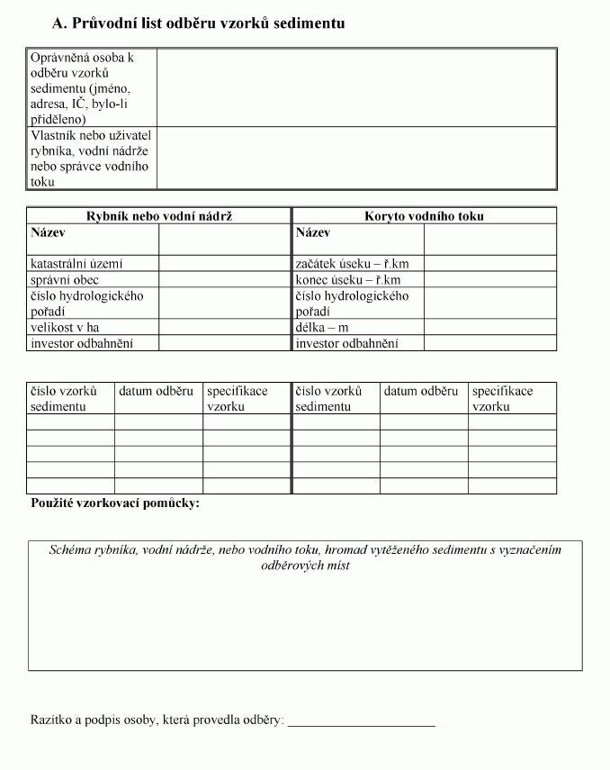
Příloha č. 3
Seznam povinně sledovaných rizikových prvků a rizikových látek v půdě, na kterou má být sediment použit
As, Be, Cd, Co, Cr, Cu, Hg, Ni, Pb, V, Zn, PCB1), PAU2), DDT.
Vysvětlivky:
________________________________________
1) PCB - polychlorované bifenyly (suma kongenerů č. 28, 52, 101, 118, 153, 180).
2) PAU - polycyklické aromatické uhlovodíky [suma antracenu, benzo(a)antracenu, benzo(b)fluoranthenu, benzo(k)fluoranthenu, benzo(a)pyrenu, benzo(ghi)perylenu, fenantrenu, fluoranthenu, chrysenu, indeno (1,2,3-cd)pyrenu, naftalenu a pyrenu].
Příloha č. 4
Kontaminace sedimentu jinými rizikovými prvky nebo rizikovými látkami, než které jsou uvedeny v příloze č. 1
Tabulka č. 1
Ekotoxikologické testy pro testování sedimentů

Tabulka č. 2
Sledování indikátorových mikroorganismů

Vysvětlivky:
1) KTJ - kolonie tvořící jednotku.
2) Z odebraných 5 vzorků musí minimálně stanovený počet vyhovět předepsaným limitům.
Příloha č. 5
Maximální aplikační dávka sedimentu na 1 ha zemědělské půdy v tunách sušiny

Vysvětlivky:
1) Textura sedimentu se stanoví formou stanovení zrnitostního složení podle normy ISO 11277 Kvalita půdy.
2) Těžké půdy: půdy jílovitohlinité, jílovité a jíly s obsahem jílnatých částic (menších než 0,01 mm) vyšším než 45 %; jsou řazeny k půdám běžným.
3) Středně těžké půdy: půdy písčitohlinité a hlinité s obsahem jílnatých částic (menších než 0,01 mm) vyšším než 20 % a maximálně 45 %; jsou řazeny k půdám běžným.
4) Lehké půdy: půdy vzniklé na velmi lehkých a chudých matečních horninách jako jsou písky a štěrkopísky. Při vymezení těchto půd se vychází ze zastoupení jemných částic (do 0,01 mm), které tvoří maximálně 20 %. Tyto půdy se vyznačují velmi nízkou sorpční kapacitou.
Příloha č. 6
Evidenční list o použití sedimentu na zemědělské půdě

Příloha č. 7
Hlášení o použití sedimentů na zemědělské půdě

1) § 4a zákona č. 22/1997 Sb., o technických požadavcích na výrobky a o změně a doplnění některých zákonů, ve znění zákona č. 205/2002 Sb.
2) Zákon č. 334/1992 Sb., o ochraně zemědělského půdního fondu, ve znění pozdějších předpisů.
3) ČSN EN ISO/IEC 17025.
4) Vyhláška č. 275/1998 Sb., o agrochemickém zkoušení zemědělských půd a zjišťování půdních vlastností lesních pozemků, ve znění pozdějších předpisů.
5) Vyhláška č. 153/2016 Sb., o stanovení podrobností ochrany kvality zemědělské půdy a o změně vyhlášky č. 13/1994 Sb., kterou se upravují některé podrobnosti ochrany zemědělského půdního fondu, ve znění vyhlášky č. 271/2019 Sb.
6) § 28 odst. 1 zákona č. 541/2020 Sb., o odpadech.
7) § 10 odst. 3 zákona č. 156/1998 Sb., o hnojivech, pomocných půdních látkách, rostlinných biostimulantech a substrátech a o agrochemickém zkoušení zemědělských půd (zákon o hnojivech), ve znění pozdějších předpisů.
8) § 67 odst. 1 písm. b) zákona č. 541/2020 Sb., o odpadech.

Příloha č. 7 k vyhlášce č. 257/2009 Sb.
Hlášení o použití sedimentů na zemědělské půdě

